Xem chi tiết Tour
Project Name | XÂY DỰNG WEBSITE ĐẶT TOUR DU LỊCH TÍCH HỢP CHATBOT VÀ TÌM KIẾM BẰNG GIỌNG NÓI
Module Code | Xem chi tiết Tour
 | Hoàn thành | Lỗi | Chưa kiểm tra | Bị chặn | Tổng lần kiểm tra
Round 1 | 39 | 0 | 0 | 0 | 39
Round 2 | 0 | 0 | 0 | 0 | 0

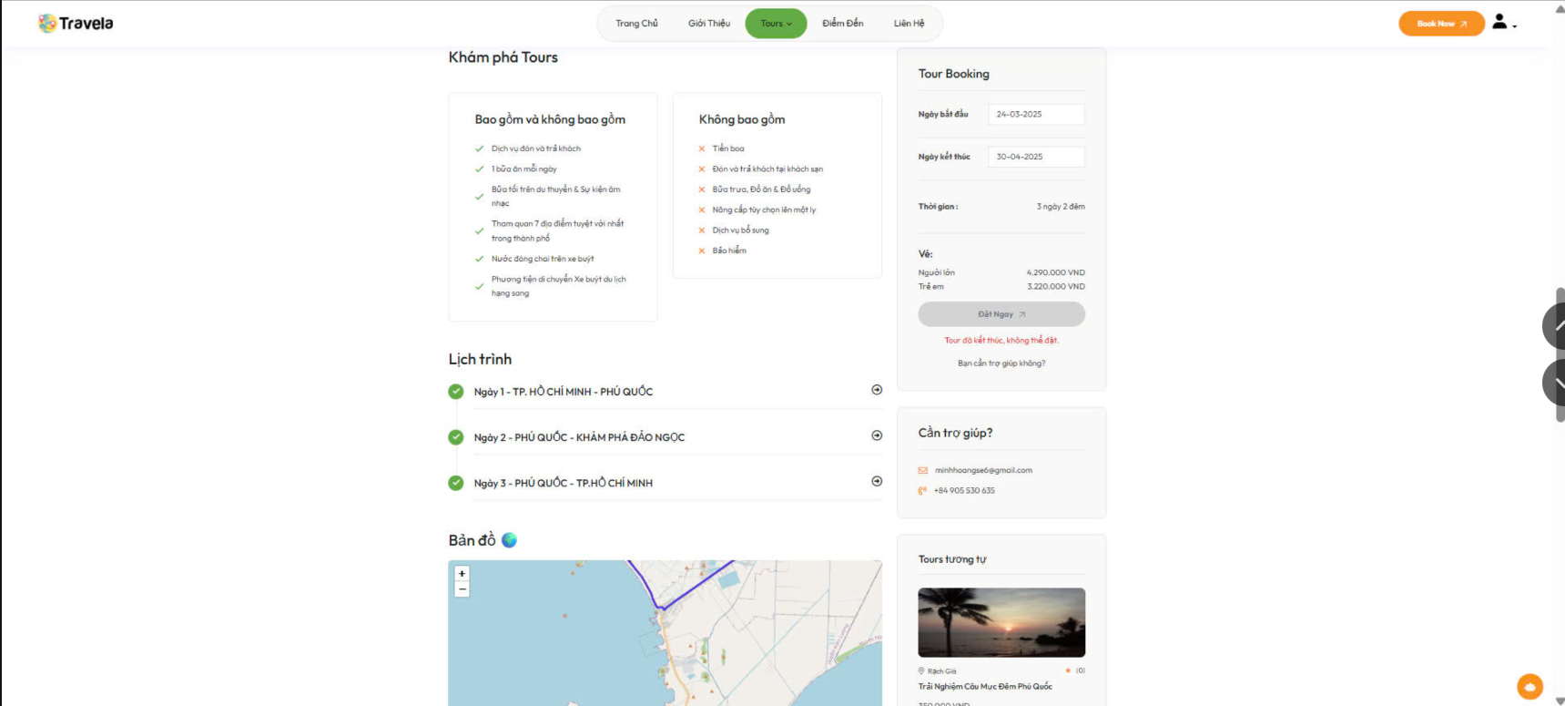
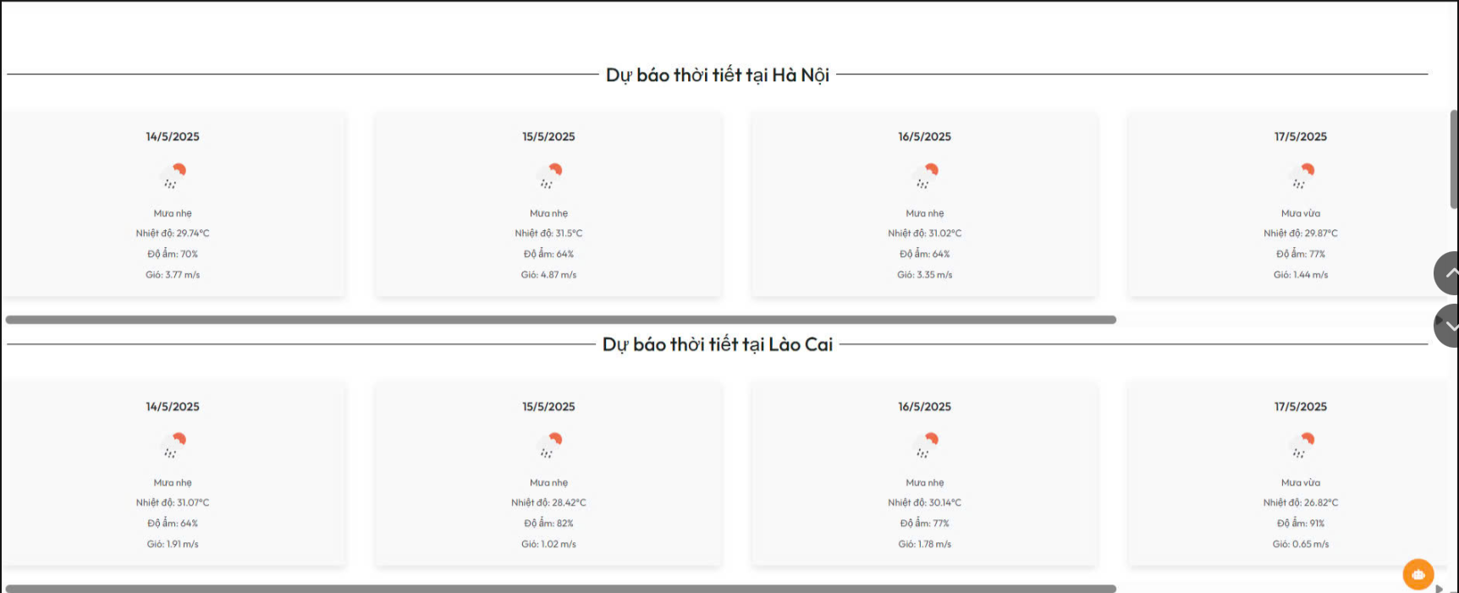
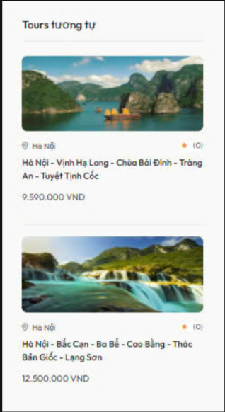

Test Case ID | Mô tả | Quy trình | Điều kiện tiên quyết | Kết quả mong đợi | Kết quả thực tế | Kết quả |  |  |  |  |  | Chú thích
 |  |  |  |  |  | Vòng 1 |  |  | Vòng 2
 |  |  |  |  |  | Trạng thái | Ngày kiểm tra | Người kiểm tra | Trạng thái | Ngày kiểm tra | Người kiểm tra
GUI_SHOW Xem chi tiết Tour
GUI - XCTT01 | Kiểm tra hiển thị tiêu đề “Lịch trình” | SHOW Tour Detail | Truy cập trang chi tiết tour | - Text: “Lịch trình” - Font: Đúng chuẩn - Vị trí: Trên cùng lịch trình | - Text: “Lịch trình” - Font: Đúng chuẩn - Vị trí: Trên cùng lịch trình | Passed | 30/04/2025 | Phong
GUI - XCTT02 | Kiểm tra ngày, tuyến điểm hiển thị đúng format | SHOW Tour Detail | Truy cập trang chi tiết tour | - Text: "Ngày X - ..." - Căn trái - Không lỗi chính tả | - Text: "Ngày X - ..." - Căn trái - Không lỗi chính tả | Passed | 30/04/2025 | Phong
GUI - XCTT03 | Kiểm tra icon mũi tên bên phải | SHOW Tour Detail | Truy cập trang chi tiết tour | - Icon hiển thị đúng - Kích thước phù hợp - Trục căn phải | - Icon hiển thị đúng - Kích thước phù hợp - Trục căn phải | Passed | 30/04/2025 | Phong
GUI - XCTT04 | Kiểm tra dấu tích ở mỗi dòng | SHOW Tour Detail | Truy cập trang chi tiết tour | - Icon màu xanh - Hiển thị rõ ràng - Căn trái dòng lịch trình | - Icon màu xanh - Hiển thị rõ ràng - Căn trái dòng lịch trình | Passed | 30/04/2025 | Phong
GUI - XCTT05 | Kiểm tra tiêu đề “Tour Booking” | SHOW Tour Detail | Tour đã kết thúc | - Text: “Tour Booking” - Font rõ ràng, căn trái | - Text: “Tour Booking” - Font rõ ràng, căn trái | Passed | 30/04/2025 | Phong
GUI - XCTT06 | Kiểm tra ngày bắt đầu & kết thúc | SHOW Tour Detail | Tour đã kết thúc | - Ngày hiển thị đúng định dạng dd-mm-yyyy - Không cho chỉnh sửa | - Ngày hiển thị đúng định dạng dd-mm-yyyy - Không cho chỉnh sửa | Passed | 30/04/2025 | Phong
GUI - XCTT07 | Kiểm tra hiển thị thời gian tour | SHOW Tour Detail | Tour đã kết thúc | - Hiển thị “4 ngày 3 đêm” - Dựa trên ngày bắt đầu/kết thúc | - Hiển thị “4 ngày 3 đêm” - Dựa trên ngày bắt đầu/kết thúc | Passed | 30/04/2025 | Phong
GUI - XCTT08 | Kiểm tra hiển thị giá vé | SHOW Tour Detail | Tour đã kết thúc | - Người lớn và Trẻ em đều hiển thị - Định dạng số: hiển thị đúng "VND" | - Người lớn và Trẻ em đều hiển thị - Định dạng số: hiển thị đúng "VND" | Passed | 30/04/2025 | Phong
GUI - XCTT09 | Kiểm tra nút “Đặt Ngay” bị vô hiệu | SHOW Tour Detail | Tour đã kết thúc | - Nút xám - Không tương tác được | - Nút xám - Không tương tác được | Passed | 30/04/2025 | Phong
GUI - XCTT10 | Kiểm tra thông báo lỗi | SHOW Tour Detail | Tour đã kết thúc | - Hiển thị: “Tour đã kết thúc, không thể đặt.” - Màu đỏ | - Hiển thị: “Tour đã kết thúc, không thể đặt.” - Màu đỏ | Passed | 30/04/2025 | Phong
GUI - XCTT11 | Kiểm tra tiêu đề “Tours tương tự” | 1. Truy cập trang chi tiết tour 2. Cuộn xuống phần gợi ý 3. Quan sát phần tiêu đề | Tour có các tour gợi ý | - hiển thị tiêu đề “Tours tương tự” - Căn lề trái, Font rõ ràng | - hiển thị tiêu đề “Tours tương tự” - Căn lề trái, Font rõ ràng | Passed | 30/04/2025 | Phong
GUI - XCTT12 | Kiểm tra hình ảnh tour tương tự | 1. Truy cập trang chi tiết tour 2. Cuộn xuống phần gợi ý 3. Quan sát phần tiêu đề | Có ảnh đại diện tour | - Hiển thị hình ảnh rõ nét - Không vỡ ảnh, đúng kích thước | - Hiển thị hình ảnh rõ nét - Không vỡ ảnh, đúng kích thước | Passed | 30/04/2025 | Phong
GUI - XCTT13 | Kiểm tra tiêu đề tour tương tự | 1. Truy cập trang chi tiết tour 2. Cuộn xuống phần gợi ý 3. Quan sát phần tiêu đề | Có dữ liệu tour gợi ý | - tiêu đề Đúng nội dung tour - Căn trái, Không tràn chữ | - tiêu đề Đúng nội dung tour - Căn trái, Không tràn chữ | Passed | 30/04/2025 | Phong
GUI - XCTT14 | Kiểm tra giá tour tương tự | 1. Truy cập trang chi tiết tour 2. Cuộn xuống phần gợi ý 3. Quan sát phần tiêu đề | Tour có giá | - Người lớn và Trẻ em đều hiển thị - Định dạng số: hiển thị đúng "VND" | - Người lớn và Trẻ em đều hiển thị - Định dạng số: hiển thị đúng "VND" | Passed | 30/04/2025 | Phong
GUI - XCTT15 | Kiểm tra biểu tượng địa điểm và lượt đánh giá | 1. Truy cập trang chi tiết tour 2. Cuộn xuống phần gợi ý 3. Quan sát phần tiêu đề | Dữ liệu đầy đủ | - Biểu tượng vị trí ( Hà Nội) - Số đánh giá hiển thị là (0), đúng format | - Biểu tượng vị trí ( Hà Nội) - Số đánh giá hiển thị là (0), đúng format | Passed | 30/04/2025 | Phong
GUI - XCTT16 | Kiểm tra tiêu đề “Dự báo thời tiết tại Hà Nội” | 1. Truy cập trang tour 2. Cuộn xuống phần thời tiết 3. Quan sát tiêu đề | Có thông tin thời tiết | - Tiêu đề hiển thị đầy đủ - Căn giữa, font rõ ràng | - Tiêu đề hiển thị đầy đủ - Căn giữa, font rõ ràng | Passed | 30/04/2025 | Phong
GUI - XCTT17 | Kiểm tra ngày hiển thị đúng định dạng | 1. Truy cập trang tour 2. Cuộn xuống phần thời tiết 3. Quan sát tiêu đề | Có dữ liệu ngày | - Ngày hiển thị định dạng: dd/mm/yyyy (ví dụ: 14/5/2025) | - Ngày hiển thị định dạng: dd/mm/yyyy (ví dụ: 14/5/2025) | Passed | 30/04/2025 | Phong
GUI - XCTT18 | Kiểm tra biểu tượng thời tiết | 1. Truy cập trang tour 2. Cuộn xuống phần thời tiết 3. Quan sát tiêu đề | Có biểu tượng ứng với thời tiết | - Hiển thị biểu tượng phù hợp (mưa nhẹ, mưa vừa, nắng,...) | - Hiển thị biểu tượng phù hợp (mưa nhẹ, mưa vừa, nắng,...) | Passed | 30/04/2025 | Phong
GUI - XCTT19 | Kiểm tra nội dung chi tiết (nhiệt độ, độ ẩm, gió) | 1. Truy cập trang tour 2. Cuộn xuống phần thời tiết 3. Quan sát tiêu đề | Dữ liệu thời tiết đầy đủ | - Hiển thị: + Nhiệt độ đúng định dạng:xx.xx°C + Độ ẩm: xx% + Gió: x.xx m/s | - Hiển thị: + Nhiệt độ đúng định dạng:xx.xx°C + Độ ẩm: xx% + Gió: x.xx m/s | Passed | 30/04/2025 | Phong
GUI - XCTT20 | Kiểm tra tiêu đề "Bản đồ " | 1. Truy cập trang tour 2. Cuộn xuống phần bản đồ | Phần bản đồ có hiển thị | - Tiêu đề “Bản đồ ” hiển thị đúng - Căn lề hợp lý, rõ ràng | - Tiêu đề “Bản đồ ” hiển thị đúng - Căn lề hợp lý, rõ ràng | Passed | 30/04/2025 | Phong
GUI - XCTT21 | Kiểm tra bản đồ hiển thị đúng vị trí | 1. Truy cập trang tour 2. Cuộn xuống phần bản đồ | Có dữ liệu tọa độ | - Bản đồ hiển thị khu vực Hà nội - có đánh dấu điểm xuất pháti | - Bản đồ hiển thị khu vực Hà nội - có đánh dấu điểm xuất pháti | Passed | 30/04/2025 | Phong
GUI - XCTT22 | Kiểm tra giao diện hiển thị marker | 1. Truy cập trang tour 2. Cuộn xuống phần bản đồ | Có marker hiển thị | Marker hiện đúng vị trí Hà Nội - Tooltip hiển thị: “Điểm xuất phát: Hà Nội” | Marker hiện đúng vị trí Hà Nội - Tooltip hiển thị: “Điểm xuất phát: Hà Nội” | Passed | 30/04/2025 | Phong
GUI - XCTT23 | SHOW Tour Detail | SHOW Tour Detail | Đăng nhập thành công vào hệ thống | - Text: Black - Status: Enable - Background : Success | - Text: Black - Status: Enable - Background : Success | Passed | 30/04/2025 | Phong
FUNCTION_SHOW Xem chi tiết Tour
FUNC-XCTT01 | Click icon mũi tên để xem chi tiết ngày | SHOW Tour Detail | Truy cập trang chi tiết tour | - Mở rộng nội dung lịch trình ngày đó - Hiển thị hoạt động cụ thể (nếu có) - Có hiệu ứng trượt hoặc chuyển động | - Mở rộng nội dung lịch trình ngày đó - Hiển thị hoạt động cụ thể (nếu có) - Có hiệu ứng trượt hoặc chuyển động | Passed | 30/04/2025 | Phong
FUNC-XCTT02 | Kiểm tra tính năng thu gọn sau khi xem chi tiết | SHOW Tour Detail | Đã click mở trước đó | - Click lần 2 sẽ thu gọn nội dung lại - Trạng thái toggle hoạt động đúng | - Click lần 2 sẽ thu gọn nội dung lại - Trạng thái toggle hoạt động đúng | Passed | 30/04/2025 | Phong
FUNC-XCTT03 | Load lịch trình theo tour cụ thể | SHOW Tour Detail | Vào trang từ một tour bất kỳ | - lịch trình Đúng với tour được chọn - Không bị lỗi trùng tour khác | - lịch trình Đúng với tour được chọn - Không bị lỗi trùng tour khác | Passed | 30/04/2025 | Phong
FUNC-XCTT04 | Không thể đặt khi tour đã kết thúc | 1. Truy cập trang chủ 2. Vào “Tour du lịch” 3. Chọn tour hết hạn 4. Nhấn “Đặt Ngay” | Ngày hiện tại > ngày kết thúc tourg | - Không gửi request đặt - hiển thị thông báo lỗi | - Không gửi request đặt - hiển thị thông báo lỗi | Passed | 30/04/2025 | Phong
FUNC-XCTT05 | Tự tính số ngày tour | 1. Truy cập trang chủ 2. Vào “Tour du lịch” 3. Chọn tour hết hạn 4. Nhấn “Đặt Ngay” | Có ngày bắt đầu và kết thúc | - Hiển thị đúng số ngày đêm | - Hiển thị đúng số ngày đêm | Passed | 30/04/2025 | Phong
FUNC-XCTT06 | Không hiển thị form đặt vé (nếu có) | 1. Truy cập trang chủ 2. Vào “Tour du lịch” 3. Chọn tour hết hạn 4. Nhấn “Đặt Ngay” | Tour đã kết thúc | - Không có ô chọn số lượng người - Chỉ hiển thị thông tin | - Không có ô chọn số lượng người - Chỉ hiển thị thông tin | Passed | 30/04/2025 | Phong
FUNC-XCTT07 | Nhấn vào tour tương tự chuyển trang | 1. Truy cập chi tiết tour 2. Cuộn đến “Tours tương tự” 3. Nhấn vào 1 tour gợi ý | Tour tương tự có liên kết chi tiết | - Chuyển sang trang chi tiết tour tương ứng | - Chuyển sang trang chi tiết tour tương ứng | Passed | 30/04/2025 | Phong
FUNC-XCTT08 | Ẩn phần tour tương tự nếu không có dữ liệu | 1. Truy cập chi tiết tour không có gợi ý 2. Quan sát giao diện | Không có tour tương tự | - Không hiển thị block “Tours tương tự” - Giao diện không bị lỗi khoảng trống | - Không hiển thị block “Tours tương tự” - Giao diện không bị lỗi khoảng trống | Passed | 30/04/2025 | Phong
FUNC-XCTT09 | Kiểm tra hiển thị đúng số lượng ngày | 1. Truy cập trang tour có phần thời tiết 2. Đếm số ngày hiển thị | Dữ liệu từ API trả về >= 4 ngày | - Hiển thị ít nhất 4 ngày dự báo thời tiết | - Hiển thị ít nhất 4 ngày dự báo thời tiết | Passed | 30/04/2025 | Phong
FUNC-XCTT10 | Kiểm tra tự động cập nhật dữ liệu thời tiết mới | 1. Truy cập trang web ngày hôm sau 2. Kiểm tra lại phần thời tiết | Có cập nhật dữ liệu từ API | - Thông tin thời tiết cập nhật đúng với ngày mới | - Thông tin thời tiết cập nhật đúng với ngày mới | Passed | 30/04/2025 | Phong
FUNC-XCTT11 | Kiểm tra xử lý khi không có dữ liệu thời tiết | 1. Truy cập trang 2. Giả lập API trả về null | Dữ liệu trả về rỗng | - Hiển thị thông báo: “Không có dữ liệu thời tiết” - Không hiển thị khối thời tiết trống rỗng | - Hiển thị thông báo: “Không có dữ liệu thời tiết” - Không hiển thị khối thời tiết trống rỗng | Passed | 30/04/2025 | Phong
FUNC-XCTT12 | Kiểm tra chức năng zoom in/out | 1. Click nút “+” để phóng to 2. Click nút “−” để thu nhỏ | Bản đồ dùng Leaflet | - Bản đồ phóng to/thu nhỏ tương ứng - Không bị lỗi giao diện | - Bản đồ phóng to/thu nhỏ tương ứng - Không bị lỗi giao diện | Passed | 30/04/2025 | Phong
FUNC-XCTT13 | Kiểm tra kéo bản đồ | 1. Nhấn giữ chuột vào bản đồ 2. Kéo bản đồ xung quanh | Bản đồ được tải thành công | - Kéo bản đồ mượt mà - Không bị lệch/đóng băng | - Kéo bản đồ mượt mà - Không bị lệch/đóng băng | Passed | 30/04/2025 | Phong
FUNC-XCTT14 | Kiểm tra hiển thị thông tin marker | 1. Click vào biểu tượng marker trên bản đồ | Marker đã gán thông tin | - Tooltip hiển thị: “Điểm xuất phát: Hà Nội” đúng như thiết kế | - Tooltip hiển thị: “Điểm xuất phát: Hà Nội” đúng như thiết kế | Passed | 30/04/2025 | Phong
FUNC-XCTT15 | Kiểm tra xử lý khi không tải được bản đồ | - Ngắt kết nối mạng - Reload trang | Bản đồ lấy từ OpenStreetMap | - Thông báo lỗi: “Không thể tải bản đồ” - Không hiển thị bản đồ trống rỗng | - Thông báo lỗi: “Không thể tải bản đồ” - Không hiển thị bản đồ trống rỗng | Passed | 30/04/2025 | Phong
FUNC-XCTT16 | Kiểm tra nút xóa và xóa tất cả văn bản đến thành công | 1. Khởi động trang web. 2. Hiển thị trang chủ. 3.Chọn văn bản đến 4. Tích vào ô chọn tất cả văn bản đến 5.Nhấn nút xóa | Đăng nhập thành công vào hệ thống | Xóa tất cả danh sách văn bản đến | Xóa tất cả danh sách văn bản đến | Passed | 30/04/2025 | Phong

Xem chức năng đặt tour
Project Name | XÂY DỰNG WEBSITE ĐẶT TOUR DU LỊCH TÍCH HỢP CHATBOT VÀ TÌM KIẾM BẰNG GIỌNG NÓI
Module Code | Xem Chức năng Đặt Tour
 | Hoàn thành | Lỗi | Chưa kiểm tra | Bị chặn | Tổng lần kiểm tra
Round 1 | 10 | 0 | 0 | 0 | 10
Round 2 | 0 | 0 | 0 | 0 | 0
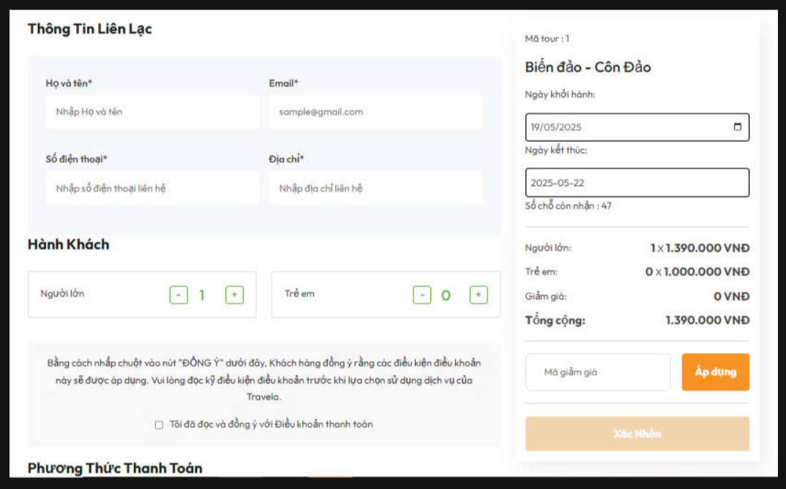

Test Case ID | Mô tả | Quy trình | Điều kiện tiên quyết | Kết quả mong đợi | Kết quả thực tế | Kết quả |  |  |  |  |  | Chú thích
 |  |  |  |  |  | Vòng 1 |  |  | Vòng 2
 |  |  |  |  |  | Trạng thái | Ngày kiểm tra | Người kiểm tra | Trạng thái | Ngày kiểm tra | Người kiểm tra
GUI_SHOW Xem chức năng đặt Tour
GUI-XCNDT01 | Kiểm tra hiển thị đầy đủ các trường thông tin liên lạc | Truy cập trang đặt tour | Trình duyệt hoạt động, kết nối mạng | Các trường Họ và tên, Email, SĐT, Địa chỉ hiển thị đúng định dạng | Các trường Họ và tên, Email, SĐT, Địa chỉ hiển thị đúng định dạng | Passed | 30/04/2025 | Phong
GUI-XCNDT02 | Kiểm tra giao diện chọn số lượng người lớn và trẻ em | Truy cập phần “Hành Khách” và thử tăng/giảm số lượng | Trang được tải thành công | Các nút + / - hoạt động tốt, giá trị cập nhật chính xác | Các nút + / - hoạt động tốt, giá trị cập nhật chính xác | Passed | 30/04/2025 | Phong
GUI-XCNDT03 | Kiểm tra vùng chọn ngày khởi hành và ngày kết thúc | Truy cập phần chọn ngày và nhấp vào lịch | Trình duyệt hỗ trợ calendar picker | Calendar picker hiển thị và chọn ngày hợp lệ | Calendar picker hiển thị và chọn ngày hợp lệ | Passed | 30/04/2025 | Phong
GUI-XCNDT04 | Kiểm tra checkbox đồng ý điều khoản | Quan sát checkbox điều khoản thanh toán | Trang được tải đầy đủ | Checkbox hiển thị đúng kèm văn bản, có thể chọn / bỏ chọn | Checkbox hiển thị đúng kèm văn bản, có thể chọn / bỏ chọn | Passed | 30/04/2025 | Phong
GUI-XCNDT05 | Kiểm tra nút “Xác Nhận” trước khi điền thông tin | Mở trang và không điền gì, kiểm tra nút | Truy cập form lần đầu | Nút “Xác Nhận” bị mờ, không cho thao tác nếu thiếu dữ liệu | Nút “Xác Nhận” bị mờ, không cho thao tác nếu thiếu dữ liệu | Passed | 30/04/2025 | Phong
FUNCTION_SHOW Xem chức năng đặt Tour
FUNC-XCNDT01 | Đặt tour thành công với đầy đủ thông tin | Nhập Họ tên, Email, SĐT, Địa chỉ, chọn ngày, hành khách, tick điều khoản và Nhấn “Xác nhận” | Dữ liệu hợp lệ, còn chỗ | Hiển thị thông báo đặt tour thành công hoặc chuyển trang xác nhậ | Hiển thị thông báo đặt tour thành công hoặc chuyển trang xác nhậ | Passed | 30/04/2025 | Phong
FUNC-XCNDT02 | Bỏ trống trường Họ và tên | Nhập đầy đủ các trường trừ Họ tên và Nhấn “Xác nhận” | Trường Họ tên bỏ trống | Cảnh báo “Vui lòng nhập Họ và tên”, không cho gửi form | Cảnh báo “Vui lòng nhập Họ và tên”, không cho gửi form | Passed | 30/04/2025 | Phong
FUNC-XCNDT03 | Email không đúng định dạng | Nhập email sai cú pháp (vd: abc@) và Nhấn “Xác nhận” | Email không hợp lệ | Hiển thị cảnh báo định dạng email sai | Hiển thị cảnh báo định dạng email sai | Passed | 30/04/2025 | Phong
FUNC-XCNDT04 | Không tick vào điều khoản thanh toán | Nhập đủ dữ liệu nhưng không tick checkbox và Nhấn “Xác nhận” | Tất cả trường khác hợp lệ | Không gửi form, hiện cảnh báo cần đồng ý điều khoản. | Không gửi form, hiện cảnh báo cần đồng ý điều khoản. | Passed | 30/04/2025 | Phong
FUNC-XCNDT05 | Áp dụng mã giảm giá không hợp lệ | Nhập mã “GIAM10” giả định không hợp lệ và Nhấn “Áp dụng” | Trường mã giảm giá có giá trị không tồn tại | Hiện thông báo “Mã giảm giá không hợp lệ”, không thay đổi tổng tiền | Hiện thông báo “Mã giảm giá không hợp lệ”, không thay đổi tổng tiền | Passed | 30/04/2025 | Phong

Xem chức năng Thanh toán
Project Name | XÂY DỰNG WEBSITE ĐẶT TOUR DU LỊCH TÍCH HỢP CHATBOT VÀ TÌM KIẾM BẰNG GIỌNG NÓI
Module Code | Xem Chức năng Thanh toán
 | Hoàn thành | Lỗi | Chưa kiểm tra | Bị chặn | Tổng lần kiểm tra
Round 1 | 9 | 0 | 0 | 0 | 9
Round 2 |  | 0 | 0 | 0 | 0

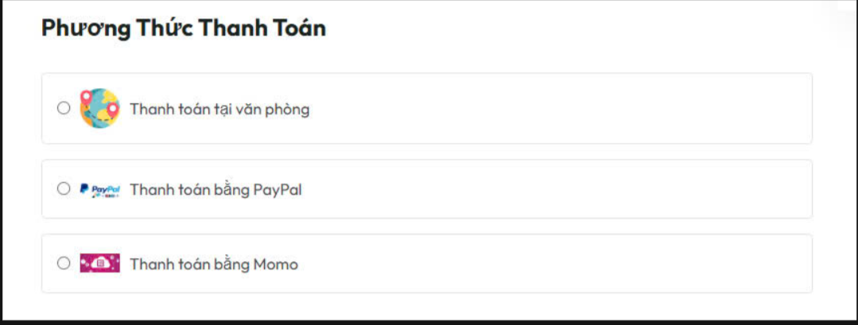

Test Case ID | Mô tả | Quy trình | Điều kiện tiên quyết | Kết quả mong đợi | Kết quả thực tế | Kết quả |  |  |  |  |  | Chú thích
 |  |  |  |  |  | Vòng 1 |  |  | Vòng 2
 |  |  |  |  |  | Trạng thái | Ngày kiểm tra | Người kiểm tra | Trạng thái | Ngày kiểm tra | Người kiểm tra
GUI_SHOW Xem chức năng Thanh toán
GUI - XCNTT01 | Kiểm tra hiển thị tiêu đề "Phương Thức Thanh Toán" | -Truy cập trang đặt tour - Cuộn đến phần thanh toán | Trang đặt tour tải thành công | Tiêu đề hiển thị rõ ràng, font chữ nổi bật | Tiêu đề hiển thị rõ ràng, font chữ nổi bật | Passed | 30/04/2025 | Duy
GUI - XCNTT02 | Kiểm tra hiển thị đủ 3 phương thức thanh toán | - Truy cập trang đặt tour - Quan sát danh sách lựa chọn | Mạng ổn định, giao diện đầy đủ | Hiển thị đúng 3 tùy chọn: Văn phòng, PayPal, Momo | Hiển thị đúng 3 tùy chọn: Văn phòng, PayPal, Momo | Passed | 30/04/2025 | Duy
GUI - XCNTT03 | Kiểm tra radio button hoạt động | Nhấp chọn từng phương thức khác nhau | Trang hoạt động bình thường | Chỉ 1 radio được chọn tại một thời điểm, thay đổi được | Chỉ 1 radio được chọn tại một thời điểm, thay đổi được | Passed | 30/04/2026 | Duy
GUI - XCNTT04 | Kiểm tra icon và mô tả kèm theo từng phương thức | Quan sát biểu tượng và nội dung từng tùy chọn | Giao diện tải hoàn tất | Icon hiển thị đúng, mô tả ngắn gọn, rõ ràng | Icon hiển thị đúng, mô tả ngắn gọn, rõ ràng | Passed | 30/04/2027 | Duy
FUNCTION_SHOW Xem chức năng Thanh toán
FUNC-XCNTT01 | Chọn thanh toán tại văn phòng | -Chọn radio "Thanh toán tại văn phòng" -Nhấn “Xác nhận | Đã nhập đầy đủ thông tin | Đơn đặt tour được tạo thành công, không yêu cầu thanh toán online | Đơn đặt tour được tạo thành công, không yêu cầu thanh toán online | Passed | 30/04/2025 | Duy
FUNC-XCNTT02 | Chọn thanh toán bằng PayPal | -Chọn radio "Thanh toán bằng PayPal" -Nhấn “Xác nhận | Đã nhập đầy đủ thông tin | Hệ thống chuyển hướng sang cổng thanh toán PayPal | Hệ thống chuyển hướng sang cổng thanh toán PayPal | Passed | 30/04/2025 | Duy
FUNC-XCNTT03 | Chọn thanh toán bằng MOMO | -Chọn radio "Thanh toán bằng MOMO" -Nhấn “Xác nhận | Đã nhập đầy đủ thông tin | Hệ thống chuyển sang giao diện Momo hoặc hiển thị mã QR để thanh toán | Hệ thống chuyển sang giao diện Momo hoặc hiển thị mã QR để thanh toán | Passed | 30/04/2025 | Duy
FUNC-XCNTT04 | Không chọn phương thức thanh toán | - Để trống lựa chọn phương thức -Nhấn “Xác nhận | Thông tin liên hệ đã nhập | Hiện cảnh báo yêu cầu chọn 1 phương thức thanh toán | Hiện cảnh báo yêu cầu chọn 1 phương thức thanh toán | Passed | 30/04/2025 | Duy
FUNC-XCNTT05 | Chuyển đổi giữa các phương thức | Chọn lần lượt từng radio và quan sát thay đổi | Trang hoạt động ổn định | Radio cập nhật đúng giá trị đã chọn, không lỗi trạng thái | Radio cập nhật đúng giá trị đã chọn, không lỗi trạng thái | Passed | 30/04/2025 | Duy

Xem Chatbot
Project Name | XÂY DỰNG WEBSITE ĐẶT TOUR DU LỊCH TÍCH HỢP CHATBOT VÀ TÌM KIẾM BẰNG GIỌNG NÓI
Module Code | Chatbot
 | Hoàn thành | Lỗi | Chưa kiểm tra | Bị chặn | Tổng lần kiểm tra
Round 1 | 11 | 0 | 0 | 0 | 11
Round 2 | 0 | 0 | 0 | 0 | 0
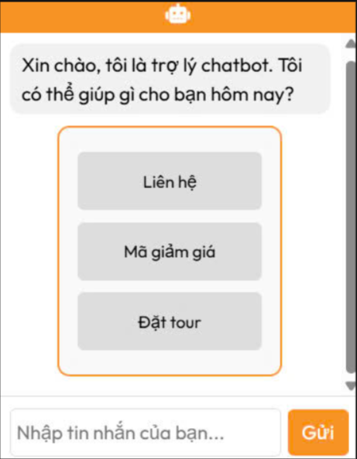

Test Case ID | Mô tả | Quy trình | Điều kiện tiên quyết | Kết quả mong đợi | Kết quả thực tế | Kết quả |  |  |  |  |  | Chú thích
 |  |  |  |  |  | Vòng 1 |  |  | Vòng 2
 |  |  |  |  |  | Trạng thái | Ngày kiểm tra | Người kiểm tra | Trạng thái | Ngày kiểm tra | Người kiểm tra
GUI_SHOW ChatBot
GUI-CB01 | Kiểm tra hiển thị khung chatbot | -Truy cập vào trang web -Quan sát góc phải dưới | Trang web tải hoàn tất | Khung chat hiển thị cố định, không che nội dung chính | Khung chat hiển thị cố định, không che nội dung chính | Passed | 30/04/2025 | Khôi
GUI-CB02 | Kiểm tra hiển thị lời chào mặc định | -Truy cập trang - Mở chatbot | Trang có chatbot | Lời chào “Xin chào, tôi là trợ lý chatbot…” hiển thị đầy đủ | Lời chào “Xin chào, tôi là trợ lý chatbot…” hiển thị đầy đủ | Passed | 30/04/2025 | Khôi
GUI-CB03 | Kiểm tra hiển thị nút lựa chọn | -Mở khung chat - Quan sát các tùy chọn | Chatbot hoạt động bình thường | Hiển thị 3 nút: "Liên hệ", "Mã giảm giá", "Đặt tour", canh giữa rõ ràng | Hiển thị 3 nút: "Liên hệ", "Mã giảm giá", "Đặt tour", canh giữa rõ ràng | Passed | 30/04/2026 | Khôi
GUI-CB04 | Kiểm tra ô nhập tin nhắn | Mở khung chat | Giao diện đầy đủ | Hiển thị ô nhập tin nhắn + nút “Gửi” rõ ràng, dễ thao tác | Hiển thị ô nhập tin nhắn + nút “Gửi” rõ ràng, dễ thao tác | Passed | 30/04/2026 | Khôi
GUI-CB05 | Kiểm tra responsive (trên thiết bị nhỏ) | Truy cập bằng thiết bị di động | Kết nối ổn định | Giao diện chatbot co giãn hợp lý, không tràn màn hình | Giao diện chatbot co giãn hợp lý, không tràn màn hình | Passed | 30/04/2027 | Khôi
FUNCTION_SHOW Chatbot
FUNC-CB01 | Nhấn vào nút “Liên hệ” | -Mở chat -Nhấn nút "Liên hệ" | Chatbot đang hoạt động | Hệ thống phản hồi thông tin liên hệ hoặc hiển thị form | Hệ thống phản hồi thông tin liên hệ hoặc hiển thị form | Passed | 30/04/2025 | Khôi
FUNC-CB02 | Nhấn vào nút “Mã giảm giá” | -Mở chat - Nhấn nút "Mã giảm giá" | Chatbot đang hoạt động | Chatbot hiển thị hướng dẫn sử dụng mã giảm giá hoặc danh sách mã | Chatbot hiển thị hướng dẫn sử dụng mã giảm giá hoặc danh sách mã | Passed | 30/04/2025 | Khôi
FUNC-CB03 | Nhấn vào nút “Đặt tour” | -Mở chat - Nhấn nút "Đặt tour" | Chatbot đang hoạt động | Chuyển sang form đặt tour hoặc chatbot cung cấp hướng dẫn đặt tour | Chuyển sang form đặt tour hoặc chatbot cung cấp hướng dẫn đặt tour | Passed | 30/04/2025 | Khôi
FUNC-CB04 | Gửi tin nhắn tự do | -Nhập “Xin chào” - Nhấn Gửi | Chatbot đang hoạt động | Chatbot phản hồi mặc định hoặc tự động nhận dạng nội dung | Chatbot phản hồi mặc định hoặc tự động nhận dạng nội dung | Passed | 30/04/2025 | Khôi
FUNC-CB05 | Chatbot phản hồi mặc định hoặc tự động nhận dạng nội dung | -Không nhập gì -Nhấn Gửi | Chatbot đang hoạt động | Không gửi đi, hiển thị cảnh báo hoặc không có phản hồi | Không gửi đi, hiển thị cảnh báo hoặc không có phản hồi | Passed | 30/04/2025 | Khôi
FUNC-CB06 | Gửi tin nhắn quá dài | -Nhập nội dung > 300 ký tự - Nhấn Gửi | Chatbot hỗ trợ giới hạn ký tự | Cảnh báo giới hạn hoặc chỉ gửi phần đầu nội dung | Cảnh báo giới hạn hoặc chỉ gửi phần đầu nội dung | Passed | 30/04/2025 | Khôi

Xem Danh sách hiển thị Tour
Project Name | XÂY DỰNG WEBSITE ĐẶT TOUR DU LỊCH TÍCH HỢP CHATBOT VÀ TÌM KIẾM BẰNG GIỌNG NÓI
Module Code | Xem Danh sách hiển thị Tour
 | Hoàn thành | Lỗi | Chưa kiểm tra | Bị chặn | Tổng lần kiểm tra
Round 1 | 15 | 0 | 0 | 0 | 15
Round 2 | 0 | 0 | 0 | 0 | 0
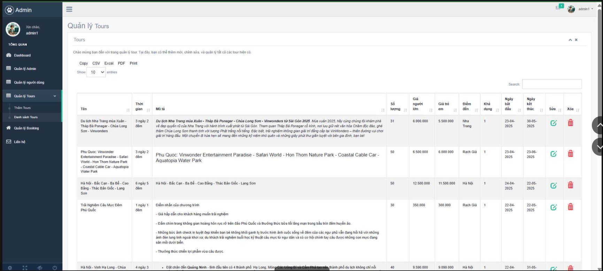

Test Case ID | Mô tả | Quy trình | Điều kiện tiên quyết | Kết quả mong đợi | Kết quả thực tế | Kết quả |  |  |  |  |  | Chú thích
 |  |  |  |  |  | Vòng 1 |  |  | Vòng 2
 |  |  |  |  |  | Trạng thái | Ngày kiểm tra | Người kiểm tra | Trạng thái | Ngày kiểm tra | Người kiểm tra
GUI_SHOW Xem Danh sách hiển thị Tour
GUI-XDSHTT01 | Kiểm tra hiển thị tiêu đề trang | 1. Truy cập trang "Quản lý Tours" -> "Tours". | Người dùng đã đăng nhập và điều hướng đến trang quản lý tours. | Tiêu đề trang hiển thị rõ ràng là "Tours" hoặc "Quản lý Tours". | Tiêu đề trang hiển thị rõ ràng là "Tours" hoặc "Quản lý Tours". | Passed | 30/04/2025 | Bảo
GUI-XDSHTT02 | Kiểm tra hiển thị các nút chức năng xuất dữ liệu | 1. Quan sát khu vực phía trên bảng danh sách tour. | Người dùng đang ở trang "Danh sách Tours". | Hiển thị đầy đủ các nút: "Copy", "CSV", "Excel", "PDF", "Print". | Hiển thị đầy đủ các nút: "Copy", "CSV", "Excel", "PDF", "Print". | Passed | 30/04/2025 | Bảo
GUI-XDSHTT03 | Kiểm tra hiển thị dropdown chọn số lượng mục trên trang | 1. Quan sát dropdown "Show". | Người dùng đang ở trang "Danh sách Tours". | Hiển thị dropdown "Show" cho phép chọn số lượng mục (ví dụ: 10, 25, 50,...). | Hiển thị dropdown "Show" cho phép chọn số lượng mục (ví dụ: 10, 25, 50,...). | Passed | 30/04/2025 | Bảo
GUI-XDSHTT04 | Kiểm tra hiển thị ô tìm kiếm | 1. Quan sát ô nhập liệu bên cạnh hoặc gần các nút chức năng. | Người dùng đang ở trang "Danh sách Tours". | Hiển thị ô nhập liệu có placeholder gợi ý (ví dụ: "Search"). | Hiển thị ô nhập liệu có placeholder gợi ý (ví dụ: "Search"). | Passed | 30/04/2025 | Bảo
GUI-XDSHTT05 | Kiểm tra hiển thị các tiêu đề cột của bảng danh sách | 1. Quan sát hàng tiêu đề của bảng danh sách tour. | Người dùng đang ở trang "Danh sách Tours" và bảng dữ liệu tour đã được tải. | Hiển thị đầy đủ các tiêu đề cột: STT, Tên Tour, Thời gian, Mô tả, Địa điểm, Giá người lớn, Giá trẻ em, Khả dụng, Ngày tạo, Ngày sửa, Thao tác. Các tiêu đề rõ ràng, dễ hiểu. | Hiển thị đầy đủ các tiêu đề cột: STT, Tên Tour, Thời gian, Mô tả, Địa điểm, Giá người lớn, Giá trẻ em, Khả dụng, Ngày tạo, Ngày sửa, Thao tác. Các tiêu đề rõ ràng, dễ hiểu. | Passed | 30/04/2025 | Bảo
GUI-XDSHTT06 | Kiểm tra hiển thị thông tin chi tiết tour khi mở rộng | 1. Nhấp vào một dòng tour bất kỳ trong danh sách (ví dụ: "Du lịch Nha Trang..."). | Đã có dữ liệu tour với mô tả chi tiết. | Thông tin chi tiết của tour (ví dụ: mô tả đầy đủ) hiển thị rõ ràng khi dòng được mở rộng. | Thông tin chi tiết của tour (ví dụ: mô tả đầy đủ) hiển thị rõ ràng khi dòng được mở rộng. | Passed | 30/04/2025 | Bảo
GUI-XDSHTT07 | Kiểm tra hiển thị các biểu tượng thao tác trên mỗi dòng | 1. Quan sát cột "Thao tác" của mỗi dòng tour. | Người dùng đang ở trang "Danh sách Tours" và có quyền thực hiện thao tác. | Hiển thị các biểu tượng chức năng như xem chi tiết (mắt), chỉnh sửa (bút chì), xóa (thùng rác) một cách rõ ràng. | Hiển thị các biểu tượng chức năng như xem chi tiết (mắt), chỉnh sửa (bút chì), xóa (thùng rác) một cách rõ ràng. | Passed | 30/04/2025 | Bảo
FUNCTION_SHOW Xem Danh sách hiển thị Tour
FUNC-XDSHTT01 | Kiểm tra chức năng tìm kiếm theo tên tour (có kết quả) | 1. Nhập một phần tên tour tồn tại vào ô tìm kiếm. 2. Nhấn Enter hoặc nút tìm kiếm. | Đã có tour có tên chứa từ khóa tìm kiếm. | Danh sách tour được lọc và chỉ hiển thị các tour có tên chứa từ khóa đã nhập. | Danh sách tour được lọc và chỉ hiển thị các tour có tên chứa từ khóa đã nhập. | Passed | 30/04/2025 | Bảo
FUNC-XDSHTT02 | Kiểm tra chức năng tìm kiếm (không có kết quả) | 1. Nhập một từ khóa không tồn tại trong tên bất kỳ tour nào vào ô tìm kiếm. 2. Nhấn Enter hoặc nút tìm kiếm. | Đã có dữ liệu tour trong hệ thống. | Hiển thị thông báo "Không tìm thấy kết quả" hoặc danh sách tour trống. | Hiển thị thông báo "Không tìm thấy kết quả" hoặc danh sách tour trống. | Passed | 30/04/2025 | Bảo
FUNC-XDSHTT03 | Kiểm tra chức năng thay đổi số lượng hiển thị trên trang | 1. Chọn một số lượng khác (ví dụ: "50") từ dropdown "Show". | Có ít nhất 50 tour trong hệ thống. | Danh sách hiển thị tối đa 50 tour trên một trang. | Danh sách hiển thị tối đa 50 tour trên một trang. | Passed | 30/04/2025 | Bảo
FUNC-XDSHTT04 | Kiểm tra chức năng xuất file CSV | 1. Nhấn nút "CSV". | Đã có dữ liệu tour trong hệ thống. | Một file CSV được tải xuống, chứa dữ liệu của tất cả các tour đang hiển thị (hoặc tất cả nếu không có bộ lọc). | Một file CSV được tải xuống, chứa dữ liệu của tất cả các tour đang hiển thị (hoặc tất cả nếu không có bộ lọc). | Passed | 30/04/2025 | Bảo
FUNC-XDSHTT05 | Kiểm tra chức năng xuất file Excel | 1. Nhấn nút "Excel". | Đã có dữ liệu tour trong hệ thống. | Một file Excel được tải xuống, chứa dữ liệu của tất cả các tour đang hiển thị (hoặc tất cả nếu không có bộ lọc). | Một file Excel được tải xuống, chứa dữ liệu của tất cả các tour đang hiển thị (hoặc tất cả nếu không có bộ lọc). | Passed | 30/04/2025 | Bảo
FUNC-XDSHTT06 | Kiểm tra chức năng sắp xếp theo tên tour (tăng dần) | 1. Nhấp vào tiêu đề cột "Tên Tour" lần đầu tiên. | Đã có dữ liệu tour trong hệ thống. | Danh sách tour được sắp xếp theo thứ tự bảng chữ cái của tên tour từ A-Z. | Danh sách tour được sắp xếp theo thứ tự bảng chữ cái của tên tour từ A-Z. | Passed | 30/04/2025 | Bảo
FUNC-XDSHTT07 | Kiểm tra chức năng sắp xếp theo tên tour (giảm dần) | 1. Nhấp vào tiêu đề cột "Tên Tour" lần thứ hai. | Danh sách tour đã được sắp xếp theo tên (tăng dần). | Danh sách tour được sắp xếp theo thứ tự bảng chữ cái của tên tour từ Z-A. | Danh sách tour được sắp xếp theo thứ tự bảng chữ cái của tên tour từ A-Z. | Passed | 30/04/2025 | Bảo
FUNC-XDSHTT08 | Kiểm tra chức năng xem chi tiết tour (thông qua biểu tượng) | 1. Nhấp vào biểu tượng "mắt" (xem chi tiết) ở dòng của một tour. | Trang chi tiết của tour đó đã được thiết kế. | Người dùng được chuyển đến trang chi tiết của tour đã chọn, hiển thị đầy đủ thông tin. (Lưu ý: Dựa trên ảnh chụp, chức năng này có thể là mở rộng dòng tại chỗ) | Danh sách tour được sắp xếp theo thứ tự bảng chữ cái của tên tour từ A-Z. | Passed | 30/04/2025 | Bảo

Xem Mail phản hồi
Project Name | XÂY DỰNG WEBSITE ĐẶT TOUR DU LỊCH TÍCH HỢP CHATBOT VÀ TÌM KIẾM BẰNG GIỌNG NÓI
Module Code | Mail phản hồi ý kiến
 | Hoàn thành | Lỗi | Chưa kiểm tra | Bị chặn | Tổng lần kiểm tra
Round 1 | 11 | 0 | 0 | 0 | 11
Round 2 | 0 | 0 | 0 | 0 | 0
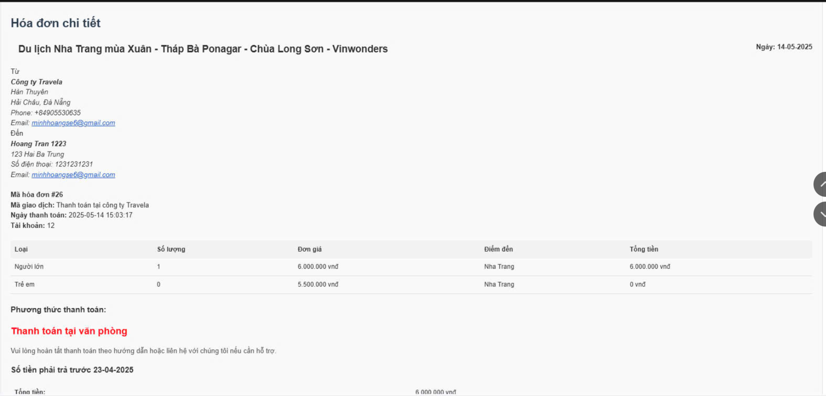

Test Case ID | Mô tả | Quy trình | Điều kiện tiên quyết | Kết quả mong đợi | Kết quả thực tế | Kết quả |  |  |  |  |  | Chú thích
 |  |  |  |  |  | Vòng 1 |  |  | Vòng 2
 |  |  |  |  |  | Trạng thái | Ngày kiểm tra | Người kiểm tra | Trạng thái | Ngày kiểm tra | Người kiểm tra
GUI_SHOW Mail phản hồi ý kiến
GUI-MPHYK01 | Kiểm tra hiển thị trường Họ và tên | 1. Truy cập trang "Liên hệ". | Người dùng đã điều hướng đến trang "Liên hệ". | Hiển thị trường nhập liệu cho "Họ và tên" với label rõ ràng. | Hiển thị trường nhập liệu cho "Họ và tên" với label rõ ràng. | Passed | 30/04/2025 | Hoàng
GUI-MPHYK02 | Kiểm tra hiển thị trường Số điện thoại | 1. Truy cập trang "Liên hệ". | Người dùng đã điều hướng đến trang "Liên hệ". | Hiển thị trường nhập liệu cho "Số điện thoại" với label rõ ràng. | Hiển thị trường nhập liệu cho "Số điện thoại" với label rõ ràng. | Passed | 30/04/2025 | Hoàng
GUI-MPHYK03 | Kiểm tra hiển thị trường Email | 1. Truy cập trang "Liên hệ". | Người dùng đã điều hướng đến trang "Liên hệ". | Hiển thị trường nhập liệu cho "Email" với label rõ ràng. | Hiển thị trường nhập liệu cho "Email" với label rõ ràng. | Passed | 30/04/2025 | Hoàng
GUI-MPHYK04 | Kiểm tra hiển thị trường Nội dung | 1. Truy cập trang "Liên hệ". | Người dùng đã điều hướng đến trang "Liên hệ". | Hiển thị vùng nhập liệu văn bản (textarea) cho "Nội dung" với label rõ ràng. | Hiển thị vùng nhập liệu văn bản (textarea) cho "Nội dung" với label rõ ràng. | Passed | 30/04/2025 | Hoàng
GUI-MPHYK05 | Kiểm tra hiển thị nút gửi | 1. Truy cập trang "Liên hệ". | Người dùng đã điều hướng đến trang "Liên hệ". | Hiển thị nút "Gửi" hoặc nút có chức năng tương tự để gửi thông tin. | Hiển thị nút "Gửi" hoặc nút có chức năng tương tự để gửi thông tin. | Passed | 30/04/2025 | Hoàng
FUNCTION_SHOW Mail phản hồi ý kiến
FUNC-MPHYK01 | Gửi ý kiến thành công với đầy đủ thông tin | 1. Truy cập trang "Liên hệ". 2. Nhập đầy đủ thông tin vào các trường: Họ và tên, Số điện thoại, Email, Nội dung. 3. Nhấn nút "Gửi". | Người dùng đã đăng nhập thành công. Người dùng nhập đầy đủ thông tin theo yêu cầu. | Hệ thống hiển thị thông báo: "Gửi thành công, chúng tôi sẽ sớm liên hệ đến bạn!". | Hệ thống hiển thị thông báo: "Gửi thành công, chúng tôi sẽ sớm liên hệ đến bạn!". | Passed | 30/04/2025 | Hoàng
FUNC-MPHYK02 | Không gửi được ý kiến khi thiếu thông tin (Họ và tên) | 1. Truy cập trang "Liên hệ". 2. Chỉ nhập thông tin vào các trường Số điện thoại, Email, Nội dung. Bỏ trống trường Họ và tên. 3. Nhấn nút "Gửi". | Người dùng đã đăng nhập thành công. Trường "Họ và tên" là bắt buộc. | Hệ thống hiển thị thông báo lỗi yêu cầu người dùng nhập thông tin vào trường "Họ và tên". | Hệ thống hiển thị thông báo lỗi yêu cầu người dùng nhập thông tin vào trường "Họ và tên". | Passed | 30/04/2025 | Hoàng
FUNC-MPHYK03 | Không gửi được ý kiến khi thiếu thông tin (Số điện thoại) | 1. Truy cập trang "Liên hệ". 2. Chỉ nhập thông tin vào các trường Họ và tên, Email, Nội dung. Bỏ trống trường Số điện thoại. 3. Nhấn nút "Gửi". | Người dùng đã đăng nhập thành công. Trường "Số điện thoại" là bắt buộc. | Hệ thống hiển thị thông báo lỗi yêu cầu người dùng nhập thông tin vào trường "Số điện thoại". | Hệ thống hiển thị thông báo lỗi yêu cầu người dùng nhập thông tin vào trường "Số điện thoại". | Passed | 30/04/2025 | Hoàng
FUNC-MPHYK04 | Không gửi được ý kiến khi thiếu thông tin (Email) | 1. Truy cập trang "Liên hệ". 2. Chỉ nhập thông tin vào các trường Họ và tên, Số điện thoại, Nội dung. Bỏ trống trường Email. 3. Nhấn nút "Gửi". | Người dùng đã đăng nhập thành công. Trường "Email" là bắt buộc. | Hệ thống hiển thị thông báo lỗi yêu cầu người dùng nhập thông tin vào trường "Email". | Hệ thống hiển thị thông báo lỗi yêu cầu người dùng nhập thông tin vào trường "Email". | Passed | 30/04/2026 | Hoàng
FUNC-MPHYK05 | Không gửi được ý kiến khi thiếu thông tin (Nội dung) | 1. Truy cập trang "Liên hệ". 2. Chỉ nhập thông tin vào các trường Họ và tên, Số điện thoại, Email. Bỏ trống trường Nội dung. 3. Nhấn nút "Gửi". | Người dùng đã đăng nhập thành công. Trường "Nội dung" là bắt buộc. | Hệ thống hiển thị thông báo lỗi yêu cầu người dùng nhập thông tin vào trường "Nội dung". | Hệ thống hiển thị thông báo lỗi yêu cầu người dùng nhập thông tin vào trường "Nội dung". | Passed | 30/04/2027 | Hoàng
FUNC-MPHYK06 | Kiểm tra định dạng email không hợp lệ | 1. Truy cập trang "Liên hệ". 2. Nhập thông tin hợp lệ vào các trường Họ và tên, Số điện thoại, Nội dung. Nhập email không đúng định dạng (ví dụ: "test"). 3. Nhấn nút "Gửi". | Người dùng đã đăng nhập thành công. Trường "Email" có kiểm tra định dạng. | Hệ thống hiển thị thông báo lỗi yêu cầu người dùng nhập đúng định dạng email. | Hệ thống hiển thị thông báo lỗi yêu cầu người dùng nhập đúng định dạng email. | Passed | 30/04/2028 | Hoàng

